Group project overview
GOIT Group project Group 5

Cerintele proiectului https://goit.notion.site/Group-project-for-students-4bcd184594c441458c928333e5d2f0cc 1. Analizați termenii de referință: studiați termenii de referință și înțelegeți cerințele acestora privind funcționalitatea și calitatea aplicației. Este important să știți ce ar trebui să facă produsul software, ce funcții ar trebui să aibă și ce cerințe ar trebui să fie îndeplinite. 2. Studiați aspectul aplicației pentru a înțelege cum ar trebui să arate aplicația și ce caracteristici ar trebui să fie disponibile pentru utilizatori. 3. Scrieți liste de verificare: creați o listă de teste care descriu anumite scenarii de interacțiune cu aplicația și verificați funcționalitatea acesteia. Testele trebuie să fie clare, ușor de executat și să conțină rezultatele așteptate corespunzătoare. Testarea scenariilor negative: Creați cazuri de testare pentru a testa scenariile negative, cum ar fi intrările eronate sau interacțiunile eronate ale utilizatorilor. 4. Executarea testelor: executarea testelor pentru a verifica funcționalitatea aplicației și pentru a identifica eventualele erori și deficiențe - (pentru trei dispozitive: mobil, tabletă, desktop) 5. Înregistrarea rezultatelor testelor: urmărirea rezultatelor cazurilor de testare și înregistrarea erorilor și a problemelor constatate, inclusiv descrierea acestora, etapele de reproducere și alte detalii - crearea de rapoarte de eroare. 6. Întocmirea unui raport de testare: întocmirea unui raport privind cazurile de testare efectuate, erorile constatate și recomandările pentru îmbunătățirea aplicației. 7. Evaluare și prezentare finală: evaluarea calității finale a programului și a pregătirii acestuia pentru publicare. Produsul de testat: https://kapusta-qa-ro.p.goit.global/ |  | 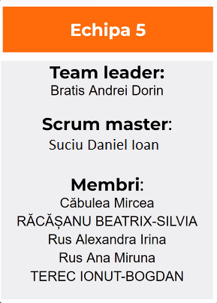

Start proiect

Test plan

Requirements review

Test readiness review checklist

Test cases checklist

Trello board | Test cases & Bug reports https://docs.google.com/spreadsheets/d/1A_dPetOfH60OopkFVTVbPA6G1eT6SqNMkTXM3e2UCu8/edit?usp=sharing

Test summary report and final presentation

Exit criteria checklist

Test summary report
Test summary report

Overall progress of the QA cycle | Metric
Total number of tests | 48
Number of testers | 5
Test cycle duration | 6 days

Overall status | Metric
Number of tests planned | 48
Number of tests executed | 48
Number of tests passed | 36
Number of tests failed | 12
Number of tests skipped | 0
Number of tests blocked | 0

Prezentare finala https://docs.google.com/presentation/d/10BAJfletAtdRk6z7_q89vV0Zy8e0Dy6P/edit?usp=sharing&ouid=112227729679677586458&rtpof=true&sd=true

